25.07.25
RINGKASAN INTERAKSI VIDEO 視訊互動匯總表
Tanggal jadwal: 製表日期 | 2025 - 07 |  |  | Pembuat Laporan 製表人: |  | Handi |  |  | View |  |  |  | Interaksi/Likes
Nama Sales 業務名字 | Waktu Posting 登記時間 | Interaksi/Likes 情感互動 | Komentar 評論 | Dibagikan 分享 | Dilihat 看法 | Total 总共 |  | Kevin | Teddy | Intan |  | Kevin | Teddy | Intan
KHU A - SO SÁNH CÁC TIÊU CHUẨN IE | 02/07 - 09/07 | 1 | 0 | 0 | 120 | 121 | Tiktok | 93 | 86 | 28 | Tiktok | 0 | 0 | 2
 | 03/07 - 10/07 | 1 | 0 | 0 | 99 | 100 | Facebook | 25 | 13 | 0 | Facebook | 1 | 1 | 0
 | 02/07 - 09/07 | 2 | 0 | 0 | 29 | 31 | YouTube | 2 | 0 | 1 | YouTube | 0 | 0 | 0

 | Hadiah Pertama 一等獎 |  |  |  |  |  | Summary | 120 | 99 | 29 | Summary | 1 | 1 | 2
 | Hadiah Kedua 二等獎
 | Hadiah Ketiga 三等獎 |  |  |  |  |  |  |  | Share |  |  |  | Comment
註明：一等獎獎金為。 願景獎獎金為。 安慰獎為。 |  |  |  |  |  |  |  | Kevin | Teddy | Intan |  | Kevin | Teddy | Intan
 |  |  |  |  |  |  | Tiktok | 0 | 0 | 0 | Tiktok | 0 | 0 | 0
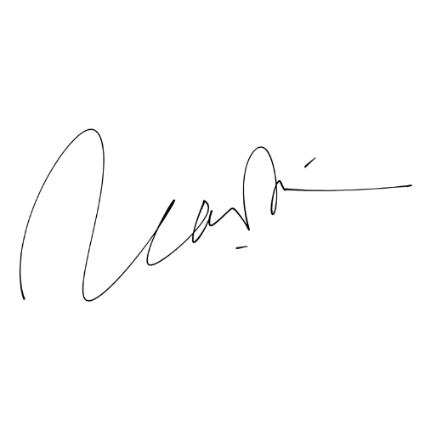
General Manajer 总经理 |  | Manajer 經理 |  | Manajer Sales 主管 |  | Pembuat Laporan 创表人 | Facebook | 0 | 0 | 0 | Facebook | 0 | 0 | 0
 |  |  |  |  |  |  | YouTube | 0 | 0 | 0 | YouTube | 0 | 0 | 0

 |  |  |  |  |  |  | Summary | 0 | 0 | 0 | Summary | 0 | 0 | 0
 |  |  |  |  |  | Handi

